Лист1
РАБОЧИЙ ТЕХНИЧЕСКИЙ ОТЧЕТ |  |  |  |  | НОМЕР: 2020PN1101
 |  |  |  |  | ДАТА: 02.11.2020
Наименование предприятия |  |  |  | ООО "KokandAutotrade"
Ф.И.О. составившего отчет |  |  |  | Шерматов Шухрат
Номер телефона с кодом города |  |  |  | 903097447
Модель |  |  | Идентификационный номер автомобиля |  | Пробег | Дата продажи
Нексия3 |  |  | XWBTA69V1LA120098 |  | 376 | 2020-10-30
Обстоятельства при которых обнаружена проблема |  |  |  | Описание проблемы
 |  |  |  | Унг томон олд канот ранги фарк бериб саргайиш содир этилган, унг томон бакавойда краска чанглари колдиклари мавжуд ва олд капот болтлари ечилган
А. |  | Автомобиль стоял, двигатель не работал
В. | Автомобиль находился в движении: |  |  | Информация относительно проблемы (Приложить чертеж или фотграфию неисправности)
 |  | При торможении
 |  | При переходе от ускорения к накату
 |  | При переключение на задний ход |  | 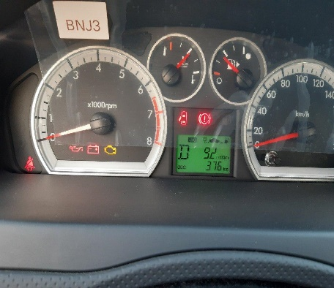 | 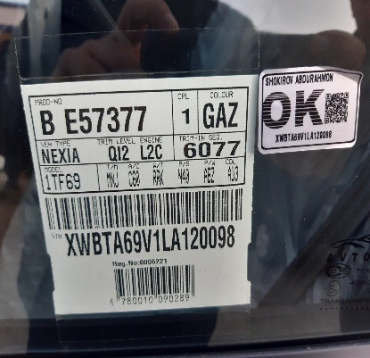
 |  | При повороте
 |  | При ускорении
 |  | При замедлении
 |  | При ______ оборотах в минут
 |  | При любой скорости
 |  | На неровной дороге
 |  | На _____ передаче
С. | При использовании:
 |  | Тормозов |  | 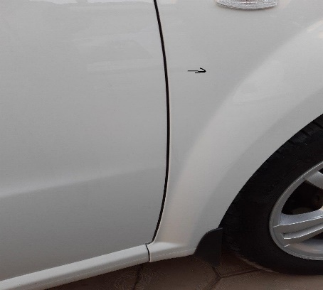 | 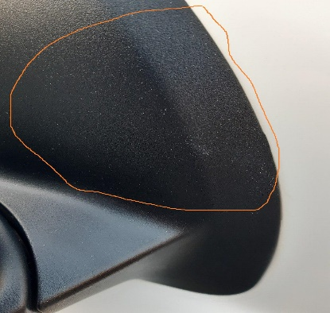
 |  | При повороте руля
 |  | При выключении сцепления
 |  | Обогревателя / кондиционера
 |  | При работе стеклоочистит / омывателя
 |  | При включении радио / CD проигрыват
 |  | Обогревателя заднего стекла
 |  | Прочее
D. | При работе двигателя:
 |  | При запуске |  | 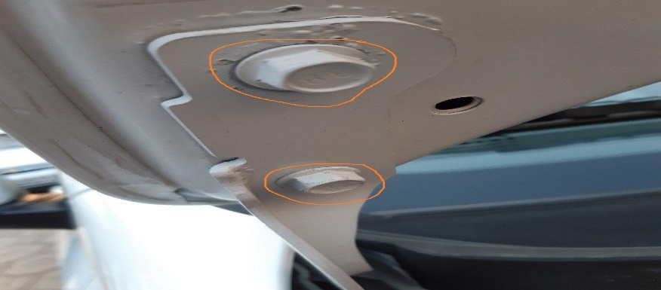
 |  | При прогреве
 |  | На холотом ходу
 |  | При горячем двигателе
E. | Возникает:
 |  | При ускорении
 |  | При высоких оборотах двигателя
 |  | При большой скорости
 |  | При большой загрузке багажника
F. | Когда случается по времени: |  |  | Информация о проблемной детали
 |  | Всегда |  | Номер детали по каталогу:
 |  | Иногда |  | Наименование детали:
 |  | После 80-100 км движения |  | Название поставщика:
 |  | После _____ минут езды |  | LOT № детали:
Действия инженера по гарантии дилерского предприятия |  |  |  | Мижоз автомашинани 30 октябр 2020 йил кабул килган ва 02 ноябр куни сузидан Унг томон олд канот ранги фарк бериб саргайиши автомашинани ювилгандан сунг билиниб колганлиги, унг томон бакавойда краска чанглари колдиклари мавжуд ва олд капот болтлари ечилган маълум килган

Ответственный Отдел по принятию мер и исследованию проблемы

 |  |  |  | (заполняется со стороны Отдела Гарантии качества АО "GM Uzbekistan")

 | Кафолат мухандиси: |  |  | Ш.Шерматов

